Dirección de Fotalecimiento Soc
Dirección de Fortalecimiento Social
CLAVE | FOTOGRAFIA | NOMBRE | ALTA | CARGO | DIRECCION | TELEFONO | FACEBOOK | TWITER | CORREO
SBA | 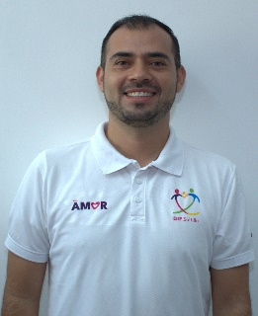 | CARLOS EJNRIQUE MULLER DE LUNA | 01/01/2014 | Subdirector | Damaso Rodríguez #275 Centro Metropilitano | 8444121264 | Desarrollol Integral de la Familia | DIF_Saltillo | transparencia@dif.saltillo.com
Coordinación de Fortalecimiento Social
CLAVE | FOTOGRAFIA | NOMBRE | ALTA | CARGO | DIRECCION | TELEFONO | FACEBOOK | TWITER | CORREO
CODB |  | AIDA LUCIA VILLARREAL REYNA | 01/11/2022 | Coordinador | Damaso Rodríguez #275 Centro Metropilitano | 8444121264 | Desarrollol Integral de la Familia | DIF_Saltillo | transparencia@dif.saltillo.com
JDD |  | FRANCISCO JAVIER GUILLERMO CORVERA | 16/03/2016 | Jefe de Departamento | Damaso Rodríguez #275 Centro Metropilitano | 8444121264 | Desarrollol Integral de la Familia | DIF_Saltillo | transparencia@dif.saltillo.com
JDA |  | SONIA GUADALUPE GARCIA SUAREZ | 22/01/2020 | Jefe Departamento | Damaso Rodríguez #275 Centro Metropilitano | 8444121264 | Desarrollol Integral de la Familia | DIF_Saltillo | transparencia@dif.saltillo.com
JDA | 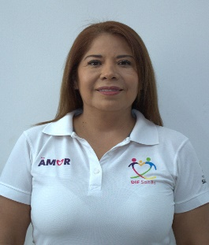 | ARACELI NARRO PINALES | 01/01/2018 | Jefe de Departamento | Damaso Rodríguez #275 Centro Metropilitano | 8444121264 | Desarrollol Integral de la Familia | DIF_Saltillo | transparencia@dif.saltillo.com
AE |  | BENANCIO SAAVEDRA TORRES | 16/03/2019 | Auxiliar | Damaso Rodríguez #275 Centro Metropilitano | 8444121264 | Desarrollol Integral de la Familia | DIF_Saltillo | transparencia@dif.saltillo.com
AE | 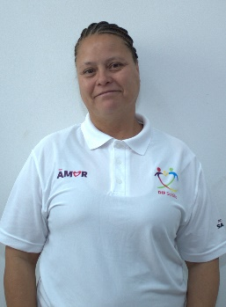 | FABIOLA FEANCO MORENO | 01/06/2019 | Auxiliar | Damaso Rodríguez #275 Centro Metropilitano | 8444121264 | Desarrollol Integral de la Familia | DIF_Saltillo | transparencia@dif.saltillo.com
Coordinación de Trabajo Social
CLAVE | FOTOGRAFIA | NOMBRE | ALTA | CARGO | DIRECCION | TELEFONO | FACEBOOK | TWITER | CORREO
CODB | 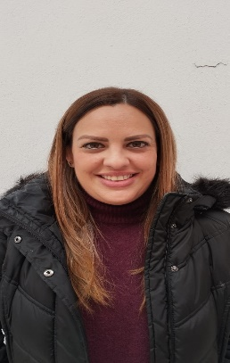 | CYNTHIA BARRAGAN MARTINEZ | 01/07/2023 | Coordinador | Damaso Rodríguez #275 Centro Metropilitano | 8444121264 | Desarrollol Integral de la Familia | DIF_Saltillo | transparencia@dif.saltillo.com
JDE | 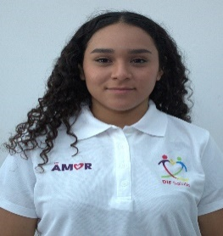 | ANA KARINA MARQUEZ MEDINA | 20/02/2025 | Jefe de Departamento | Damaso Rodríguez #275 Centro Metropilitano | 8444121264 | Desarrollol Integral de la Familia | DIF_Saltillo | transparencia@dif.saltillo.com
AF | 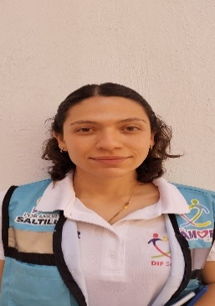 | MARCELA DEL SOCORRO RAMOS TOVAR | 01/05/2025 | Auxiliar | Damaso Rodríguez #275 Centro Metropilitano | 8444121264 | Desarrollol Integral de la Familia | DIF_Saltillo | transparencia@dif.saltillo.com
AF | 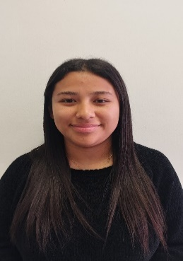 | ARACELY GUADALUPE ALVARADO CHARLES | 16/02/2026 | Auxiliar | Damaso Rodríguez #275 Centro Metropilitano | 8444121264 | Desarrollol Integral de la Familia | DIF_Saltillo | transparencia@dif.saltillo.com
Coordinación de Atención Ciudadana
CLAVE | FOTOGRAFIA | NOMBRE | ALTA | CARGO | DIRECCION | TELEFONO | FACEBOOK | TWITER | CORREO
CODC | 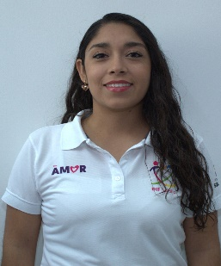 | FRIDA JENNIFER VEGA PANTOJA | 19/09/2018 | Coordinador | Damaso Rodríguez #275 Centro Metropilitano | 8444121264 | Desarrollol Integral de la Familia | DIF_Saltillo | transparencia@dif.saltillo.com
JDA | 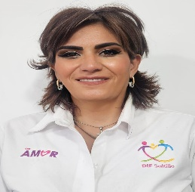 | MARTHA BELINDA ZAPATA GUTIERREZ | 01/01/2018 | Jefe de Departamento | Damaso Rodríguez #275 Centro Metropilitano | 8444121264 | Desarrollol Integral de la Familia | DIF_Saltillo | difsaltillo535@gmail.com
AB | 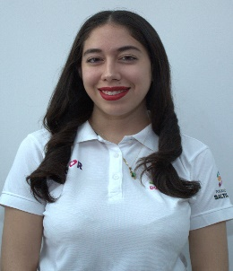 | ELIA ALEJANDRA RODRIGUEZ TORRES | 01/01/2025 | Auxiliar | Damaso Rodríguez #275 Centro Metropilitano | 8444121264 | Desarrollol Integral de la Familia | DIF_Saltillo | transparencia@dif.saltillo.com
AE | 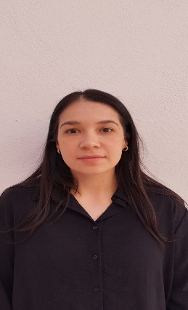 | KENIA SOFIA MORALES SANMIGUEL | 01/06/2025 | Auxiliar | Damaso Rodríguez #275 Centro Metropilitano | 8444121264 | Desarrollol Integral de la Familia | DIF_Saltillo | difsaltillo535@gmail.com
AB |  | MICHELLE BRACHO MEDRANO | 01/01/2025 | Auxiliar | Damaso Rodríguez #275 Centro Metropilitano | 8444121264 | Desarrollol Integral de la Familia | DIF_Saltillo | transparencia@dif.saltillo.com
AB | 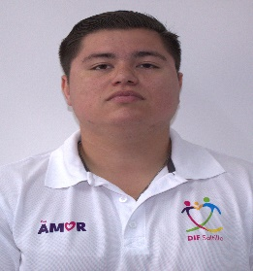 | JESUS ELIAS VILLARREAL DE LA PEÑA | 01/01/2025 | Auxiliar | Damaso Rodríguez #275 Centro Metropilitano | 8444121264 | Desarrollol Integral de la Familia | DIF_Saltillo | transparencia@dif.saltillo.com
 |  |  |  |  |  |  | Fecha de actualización:31/03/2026 Area responsable: Recursos Humanos y Capacitación Nombre del Responsable: Victoria Alejandra Fuentes Gaona

